DO_UONG
IDMON | TENMON | GIA | MOTA | HINHANH | TRANGTHAI | MENU_ID
U01 | Trà xanh nhật | 800.000.000VNĐ | Trà xanh truyền thống Nhật Bản, vị thanh nhẹ, ít đắng, giúp thanh lọc cơ thể và cân bằng vị giác khi dùng cùng sushi và món chiên. | 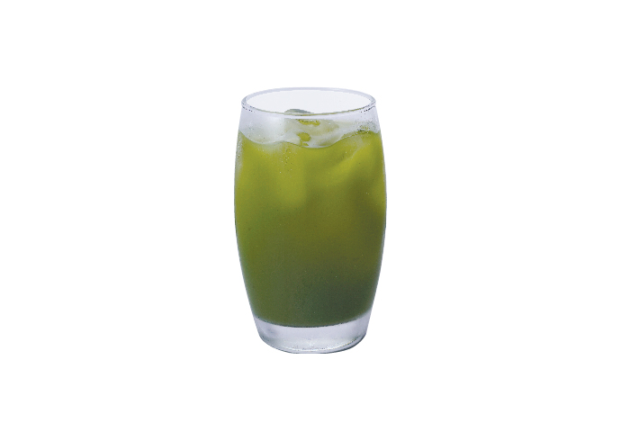 | Còn
U02 | Matcha Latte | 57.000.000.000VNĐ | Sự kết hợp giữa bột matcha nguyên chất và sữa tươi béo nhẹ, vị thơm đặc trưng, hơi ngọt và rất dễ uống. | 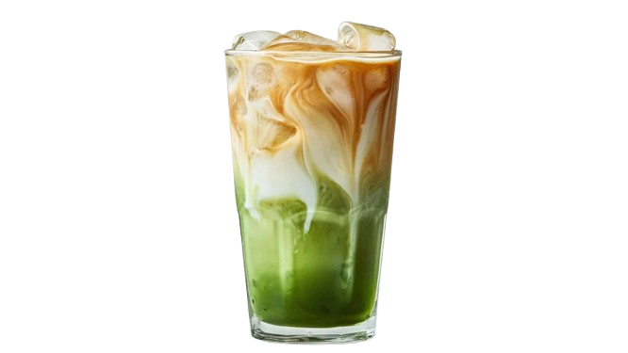 | Còn
U03 | Trà Attiso | 720.000.000VNĐ | Trà thảo mộc thanh mát từ hoa atiso, giúp giải nhiệt, tốt cho gan và hỗ trợ tiêu hoá. | 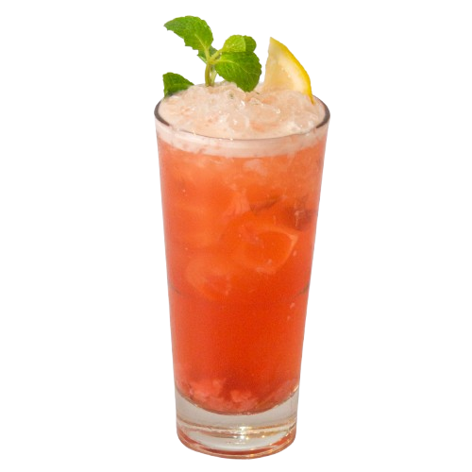 | Còn
U04 | Trà Sữa Truyền Thống | 800.500.000VNĐ | Trà đen pha cùng sữa và đường, hương vị béo nhẹ, thơm và dễ uống, phù hợp mọi lứa tuổi. | 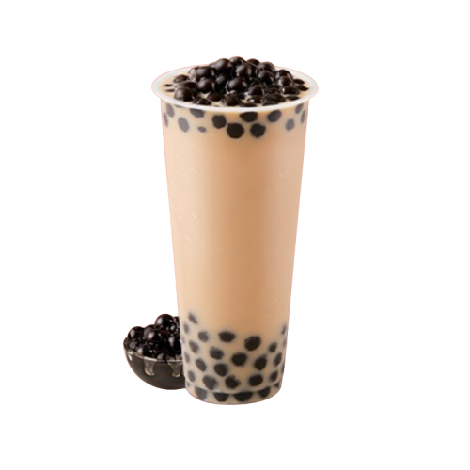 | Còn
U05 | Ramune | 700.000.000VNĐ | Nước soda Nhật nổi tiếng với chai bi đặc trưng, vị ngọt mát và sảng khoái, thường dùng lạnh. | 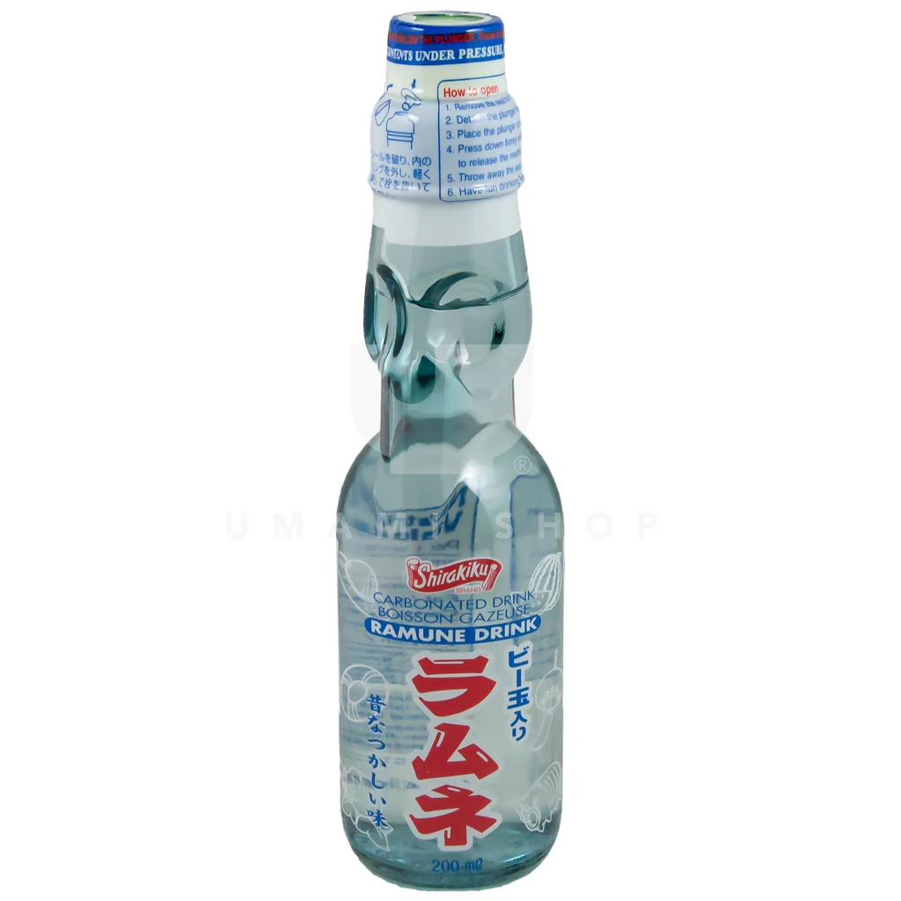 | Còn
U06 | Rượu Sake | 950.000.000VNĐ | Rượu gạo truyền thống Nhật Bản, hương thơm dịu, vị êm, có thể uống lạnh hoặc nóng tuỳ mùa. | 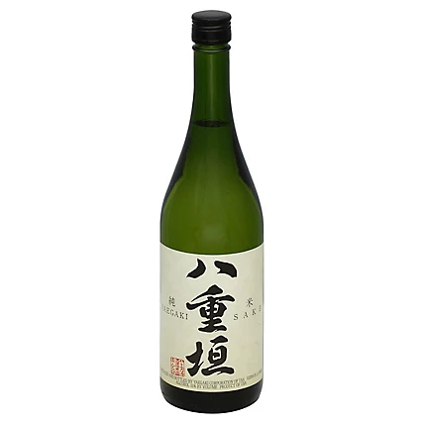 | Còn
U07 | Bia Nhật | 950.000.000VNĐ | Bia lager Nhật nhẹ, tươi mát, hậu vị sạch, rất hợp khi dùng cùng món nướng và chiên. | 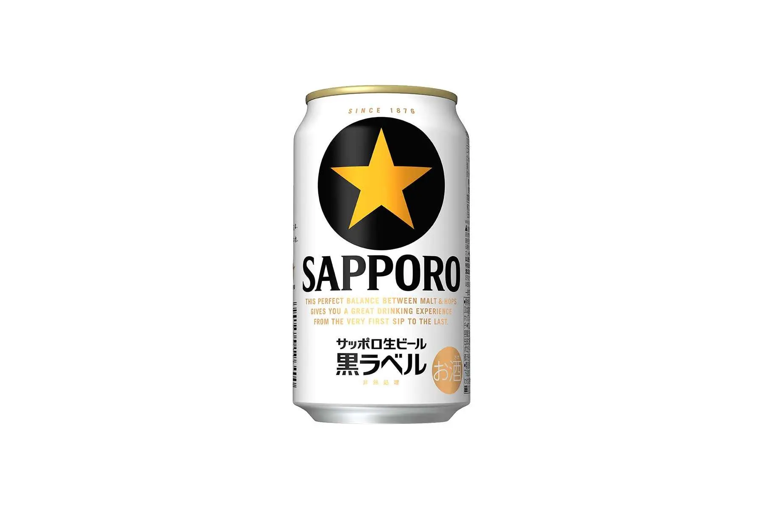 | Còn
U08 | Trà Đào | 540.000.000VNĐ | Trà đen kết hợp đào ngọt tự nhiên, hương thơm trái cây nhẹ nhàng, uống lạnh rất sảng khoái. | 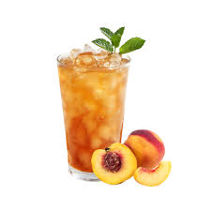 | Còn
U09 | Cola | 200.000.000.VNĐ | Nước ngọt có ga vị cola quen thuộc, dùng lạnh giúp tăng cảm giác ngon miệng. |  | Còn
U10 | Pepsi | 200.000.000VNĐ | Nước ngọt có ga vị cola đậm đà, giải khát nhanh, phù hợp dùng kèm đồ chiên. |  | Còn
U11 | Nước suối | 150.000.000VNĐ | Nước tinh khiết đóng chai, giúp cân bằng vị giác và giải khát. |  | Còn
U12 | Trà Trái Cây Nhiệt Đới | 560.000.000VNĐ | Trà kết hợp nhiều loại trái cây nhiệt đới, vị chua ngọt hài hoà, thơm mát và dễ uống. |  | Còn

MON_AN
IDMON | TENMON | LOAI | GIA | MOTA | HINHANH | TRANGTHAI | MENU_ID
A01 | Combo Sushi | Món cơm | 500.000 VND | Đầy đủ các loại cơm trộn giấm kết hợp hải sản tươi như cá hồi, cá ngừ, ăn kèm wasabi và gừng. | 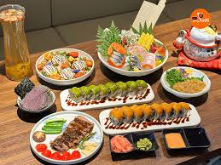 | Còn
A02 | Onigiri | Món cơm | 40.000 VND | Cơm nắm hình tam giác, bên trong có cá, rong biển hoặc trứng. | 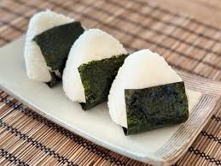 | Còn
A03 | Donburi | Món cơm | 200.000 VND | Cơm trắng ăn kèm thịt bò, gà hoặc hải sản, phủ sốt đậm đà. | 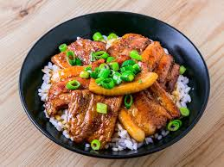 | Còn
A04 | Omurice | Món cơm | 100.000 VND | Cơm chiên bọc trứng mềm, ăn kèm sốt cà chua. | 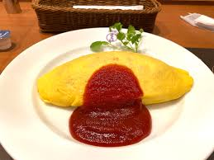 | Còn
A05 | Ramen | Mì | 100.000 VND | Mì nước với nước dùng đậm đà, thịt heo, trứng và rong biển. | 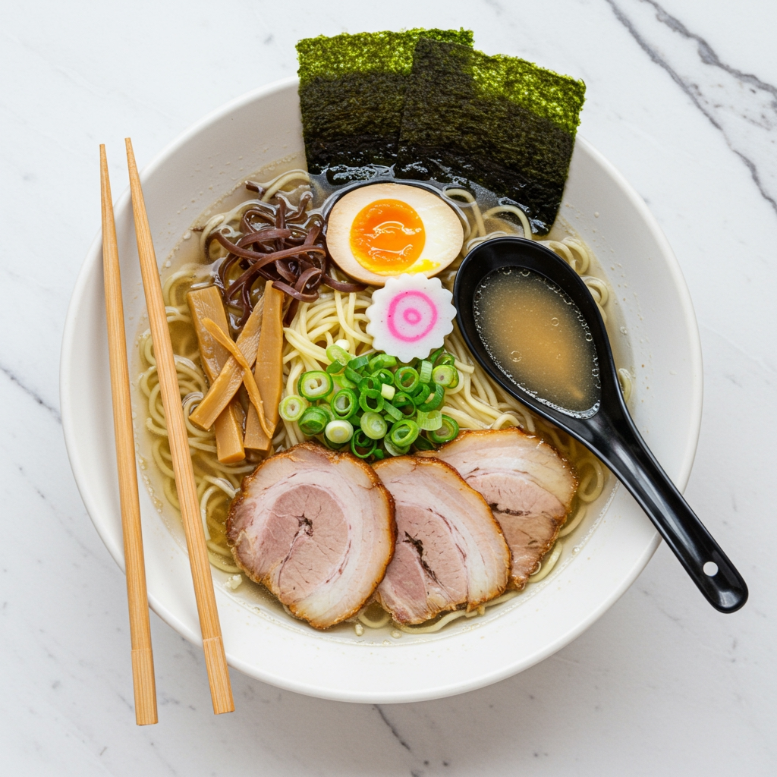 | Còn
A06 | Udon | Mì | 80.000 VND | Mì sợi dày, mềm, ăn với nước dùng thanh nhẹ. | 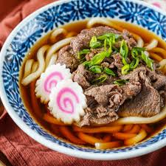 | Còn
A07 | Soba | Mì | 100.000 VND | Mì làm từ kiều mạch, có thể ăn nóng hoặc lạnh. | 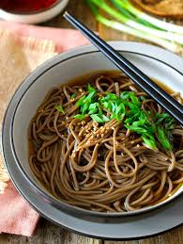 | Còn
A08 | Yakisoba | Mì | 100.000 VND | Mì xào với thịt, rau và sốt ngọt mặn. | 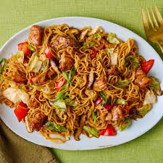 | Còn
A09 | Tempura | Món Chiên | 150.000 VND | Hải sản và rau củ tẩm bột chiên giòn nhẹ. |  | Còn
A10 | Tonkatsu | Món Chiên | 130.000 VND | Thịt heo chiên xù ăn kèm bắp cải và sốt đặc trưng. | 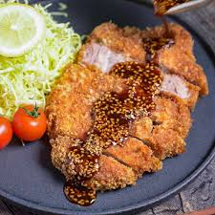 | Còn
A11 | Karaage | Món Chiên | 100.000 VND | Gà ướp gia vị kiểu Nhật, chiên giòn bên ngoài mềm bên trong. |  | Còn
A12 | Yakitori | Món nướng | 100.000 VND | Gà xiên nướng than, phủ sốt ngọt mặn. | 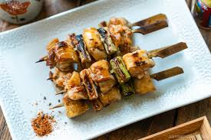 | Còn
A13 | Okonomiyaki | Món nướng | 120.000 VND | Bánh xèo Nhật với bắp cải, thịt, hải sản. | 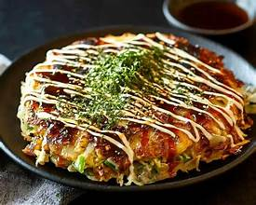 | Còn
A14 | Takoyaki | Món nướng | 80.000 VND | Bánh tròn nhân bạch tuộc, phủ sốt mayo và cá bào. | 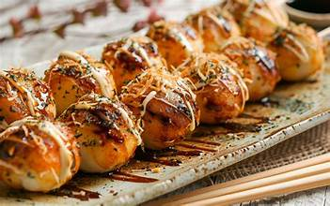 | Còn
A15 | Shabu-shabu | Lẩu | 300.000 VND | Lẩu nhúng thịt bò, rau, ăn kèm nước chấm mè. | 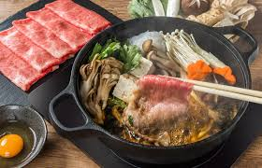 | Còn
A16 | Sukiyaki | Lẩu | 300.000 VND | Lẩu ngọt với thịt bò, trứng sống và rau. | 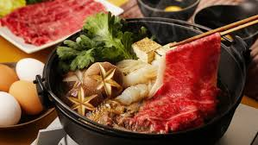 | Còn
A17 | Oden | Lẩu | 100.000 VND | Các nguyên liệu như trứng, củ cải, chả cá nấu trong nước dùng. | 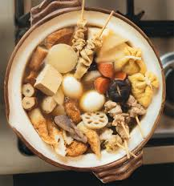 | Còn
A18 | Bento | Đồ ăn nhanh | 50.000 VND | Hộp cơm tiện lợi gồm nhiều ngăn chứa cơm, thịt, cá, rau và món ăn kèm, được trình bày đẹp mắt, phù hợp mang đi. | 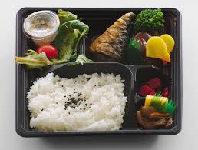 | Còn
A19 | Ekiben | Đồ ăn nhanh | 40.000 VND | Hộp cơm đặc sản bán tại các ga tàu Nhật, nguyên liệu và cách chế biến riêng biệt, mang đậm hương vị địa phương. | 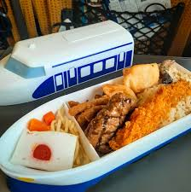 | Còn
A20 | Sashimi | Món ăn sống | 150.000 VND | Hải sản tươi sống cắt lát mỏng như cá hồi, cá ngừ, ăn kèm wasabi và nước tương, giữ nguyên vị ngọt tự nhiên. | 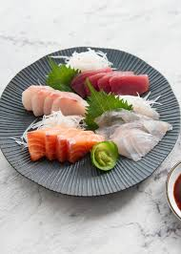 | Còn
A21 | Nigiri shushi | Món ăn sống | 150.000 VND | Cơm nắm nhỏ được ép tay, phủ bên trên là lát hải sản tươi hoặc trứng, thường ăn kèm wasabi và nước tương. | 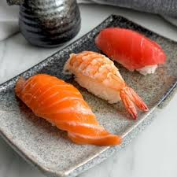 | Còn
A22 | Mochi | Tráng miệng | 50.000 VND | Bánh dẻo nhân đậu đỏ hoặc kem lạnh. |  | Còn
A23 | Dorayaki | Tráng miệng | 50.000 VND | Bánh kẹp nhân đậu đỏ ngọt. |  | Còn
A24 | Dango | Tráng miệng | 50.000 VND | Bánh tròn xiên que, ăn kèm sốt ngọt. | 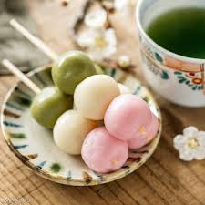 | Còn
A25 | Bingsu | Tráng miệng | 125.000 VND | Món tráng miệng đá bào mịn kiểu Hàn Quốc, phủ trái cây, đậu đỏ, siro hoặc kem, có vị ngọt mát, giải nhiệt. | 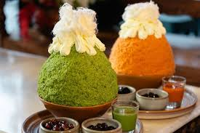 | Còn
A26 | Miso soup | Món khác | 60.000 VND | Canh đậu nành với rong biển và đậu hũ. | 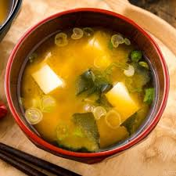 | Còn
A27 | Chawanmushi | Món khác | 80.000 VND | Trứng hấp mềm với nấm, tôm hoặc thịt. | 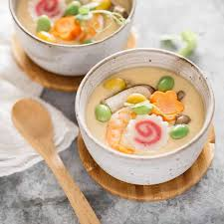 | Còn
A28 | Curry rice | Món khác | 100.000 VND | Cơm ăn với cà ri Nhật đậm vị, hơi ngọt. | 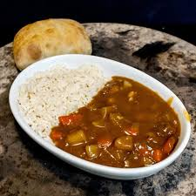 | Còn

MON_THEM
IDMON | TOPPING | GIA | HINHANH | TRANGTHAI | MENU_ID
T01 | Mì | 10,000 | 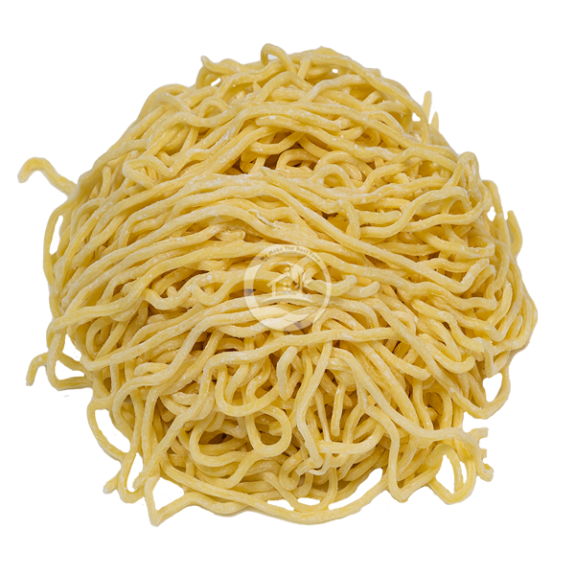 | còn
T02 | Rau | 5,000 | 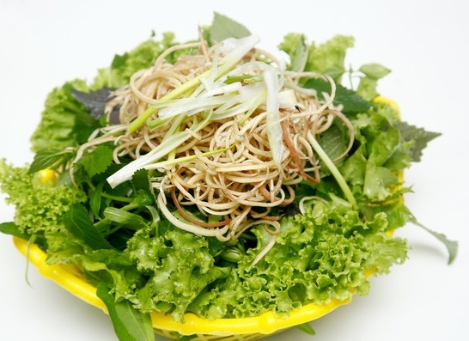 | còn
T03 | Cơm | 5,000 | 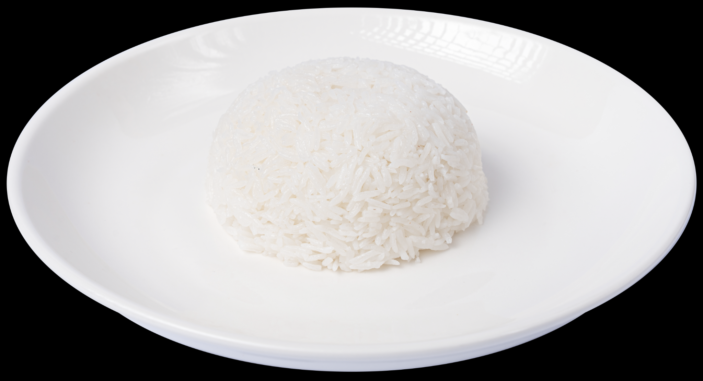 | còn
T04 | Bún | 5,000 | 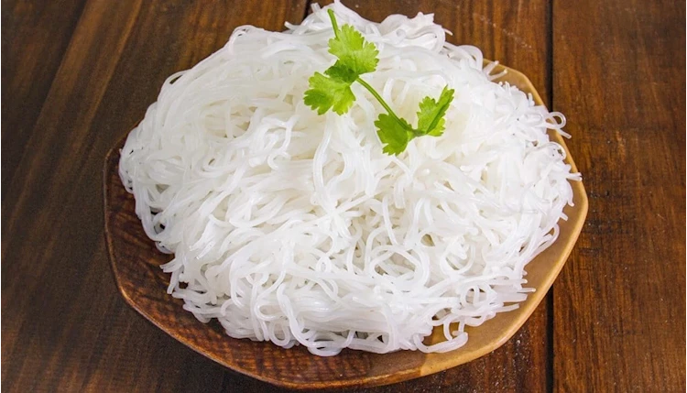 | còn
T05 | Thịt Heo | 20,000 | 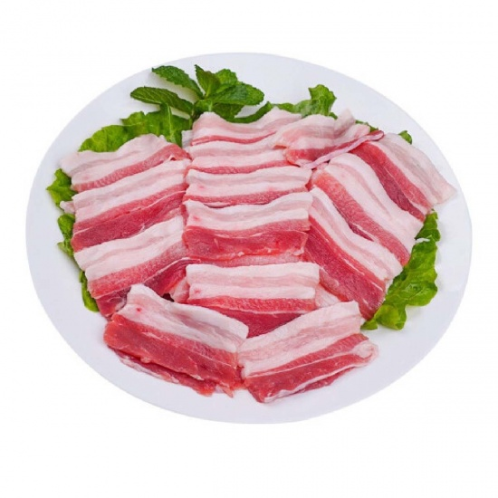 | còn
T06 | Chả | 15,000 | 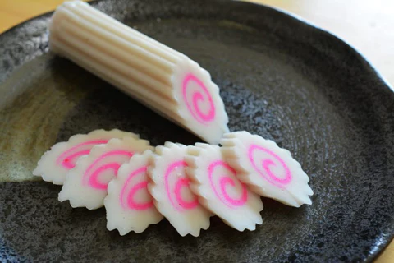 | còn
T07 | Tôm | 20,000 | 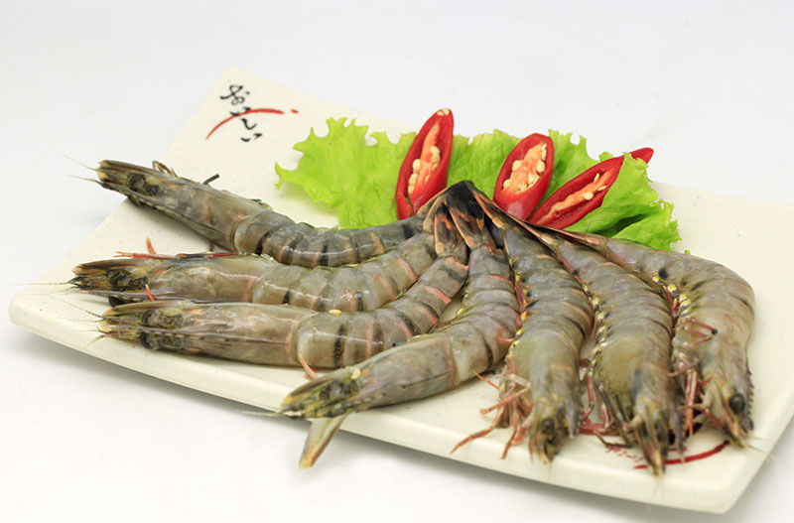 | còn
T08 | Trứng | 15,000 | 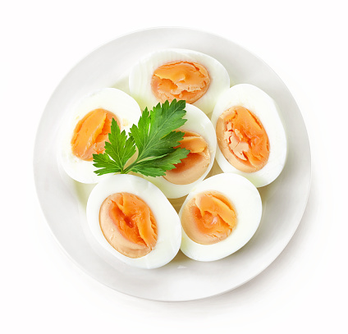 | còn
T09 | Thịt bò | 30,000 | 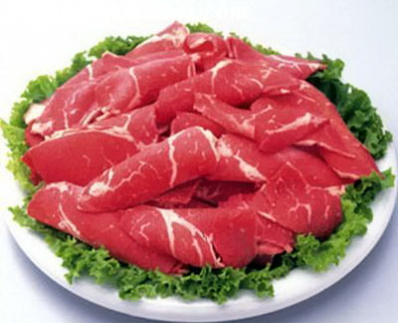 | còn

